Cálculos
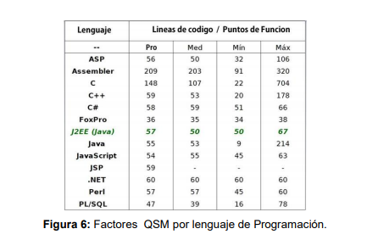

conteo total: total de conteos | 633
Fi: factores de ajuste | 48
PF: puntos de función | 441.834

METRICAS HISTORICAS

LOC Lines of code
J2EE | 57 LOC
12 PF por persona-mes esfuerzo

 |  | ORDOÑEZ, Ángel Fiallos. Mejoramiento en la productividad de software por la adaptación de un marco de desarrollo ágil. Enfoque UTE, 2015, vol. 6, no 2, p. 117-134.

